Planilha1
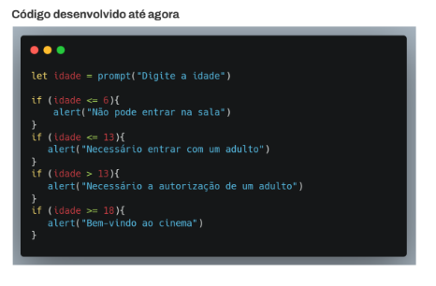
Id | Título / Nome | Descrição | Pré-condição | Passos |  |  | Status | Criado por
 |  |  |  | # | Ação | Resultado esperado
1 | Acesso ao Cinema | O sistema deve receber as instruções de acordo com os requisitos | 14 e 17 anos precisa de autorização de um adulto e 18 anos entra livremente | 1 | Analisar a idade | <=7 "Não pode entrar" |  | Juliane Alves, Juliana Ruama Luiz Delgado
 |  |  |  | 2 | Analisar a idade | <14 "Precisa de um adultor"
 |  |  |  | 3 | Analisar a idade | <=14 & <=17 "Entrar somente com autorização de um adulto"
 |  |  |  | 4 | Analisar a idade

